Cañas010224
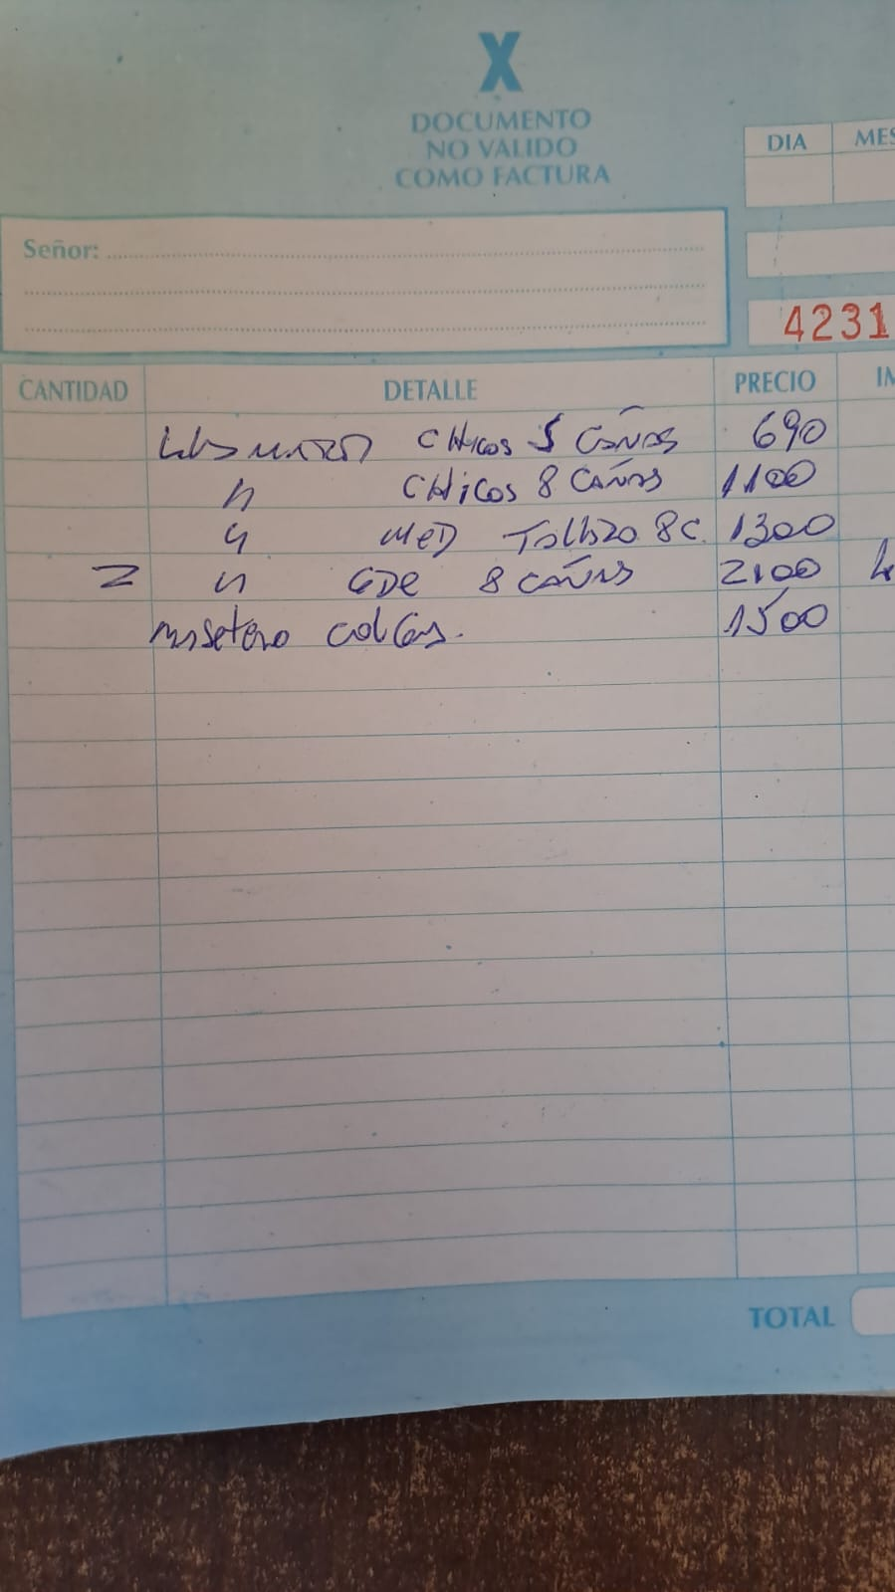
 |  |  | CAÑAS, JUNCOS, MADERAS y TUTORES |  |  |  |  | Cañas sin
 |  |  |  |  |  | MMM010224 | Aumentos | Aumentos
 |  |  | CAÑAS INDIVIDUALES
 |  |  | Caña VERDE 1 m | $ 1,200 | 750 | 518.00 | 300.00 | 300.00
 |  |  | Caña QUEMADA 1 m | $ 1,800 | 1100 | 777.00 | 450.00 | 450.00
 |  |  | Caña VERDE 1,5 m | $ 1,800 | 1100 | 777.00 | 400.00 | 400.00
 |  |  | Caña QUEMADA 1,5 m | $ 2,600 | 1600 | 1116.00 | 600.00 | 600.00
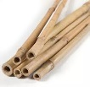
 |  |  | Caña VERDE 1,8 m | $ 2,150 | 1350 | 932.00 | 460.00 | 460.00
 |  |  | Caña QUEMADA 1,8 m | $ 3,250 | 2000 | 1397.00 | 690.00 | 690.00
 |  |  | Caña VERDE 2 m | $ 2,400 | 1450 | 1035.00 | 500.00 | 500.00
 |  |  | Caña QUEMADA 2 m | $ 3,600 | 2200 | 1553.00 | 750.00 | 750.00
 |  |  | Caña GRUESA VERDE 2 m | $ 3,200 | 1950 | 1380.00 | 800.00 | 800.00
 |  |  | Caña GRUESA QUEMADA 2 m | $ 4,800 | 2900 | 2070.00 | 1200.00 | 1200.00

 |  |  | CERCOS de CAÑAS
 |  |  | Cerco 100 x 100
 |  | 2023-09-27 | Cerco Cañas VERDES | $ 18,550 | 11300 | 8050.00 | 2700.00 | 2700.00
 |  |  | Cerco Cañas QUEMADAS | $ 27,800 | 16950 | 12075.00 | 4050.00 | 4050.00
 |  |  | Cañas Quemadas c/ CETOL | $ 55,550 | 33850 | 24150.00 | 8100.00 | 8100.00

 |  |  | Cerco 150x100
 |  |  | Cerco Cañas VERDES | $ 27,800 | 16950 | 12075.00 | 4050.00 | 4050.00
 |  |  | Cerco Cañas QUEMADAS | $ 41,700 | 25400 | 18113.00 | 6075.00 | 6075.00
 |  |  | Cañas Quemadas c/ CETOL | $ 83,350 | 50750 | 36225.00 | 12150.00 | 12150.00

 |  |  | Cerco 180x100
 |  |  | Cerco Cañas VERDES | $ 33,350 | 20300 | 14490.00 | 4860.00 | 4860.00
 |  |  | Cerco Cañas QUEMADAS | $ 50,000 | 30450 | 21735.00 | 7290.00 | 7290.00
 |  |  | Cañas Quemadas c/ CETOL | $ 100,000 | 60900 | 43470.00 | 14580.00 | 14580.00

 |  |  | Cerco 200x100
 |  |  | Cerco Cañas VERDES | $ 37,050 | 22550 | 16100.00 | 5400.00 | 5400.00
 |  |  | Cerco Cañas QUEMADAS | $ 55,550 | 33850 | 24150.00 | 8100.00 | 8100.00
 |  |  | Cañas Quemadas c/ CETOL | $ 111,100 | 67650 | 48300.00 | 16200.00 | 16200.00

 |  |  | LLAMADORES CAÑA
 |  | 2023-10-20 | LLAMADOR CHICO 5 cañas | $ 1,600 | 1000 | 690.00 | 690.00 | 690.00
 |  | 2023-10-20 | LLAMADOR CHICO 8 cañas | $ 2,550 | 1550 | 1100.00 | 1100.00 | 1100.00
 |  | 2023-10-20 | LLAMADOR MED Tallado 8 cañas | $ 3,000 | 1850 | 1300.00 | 1300.00 | 1300.00
 |  | 2023-10-20 | LLAMADOR GRANDE 8 cañas | $ 5,000 | 3500 | 2170.00 | 2170.00 | 2170.00
 |  | 2023-12-17 | LLAMADOR MATE cañas | $ 5,000 | 3500 | 2170.00 | 2170.00 | 2170.00
 |  |  | LLAMADOR GRANDE 10 cañas

 |  |  | MACETEROS CAÑA
 |  | 2023-10-20 | MACETERO COLGANTE | $ 3,450 | 2150 | 1500.00 | 1500.00 | 1500.00
 |  |  | MACETERO de PIE 60 cm | $ 3,300 | 2050 | 1428.98 | 1428.98 | 1428.98
 |  |  | MACETERO de PIE 80 cm | $ 3,650 | 2250 | 1579.95 | 1579.95 | 1579.95
 |  |  | MACETERO de PIE 90 cm | $ 3,950 | 2400 | 1713.88 | 1713.88 | 1713.88

 |  |  | ANTORCHAS CAÑA
 |  | 2023-12-08 | ANTORCHAS c/CITRONELLA | $ 11,900 | 7250 | 4750.00 | 4750.00 | 4750.00

 |  |  | ROLLOS DE JUNCOS
 |  | 2023-10-28 | Rollo 10 m largo x 0,80 m ALTO | $ 37,150 | 22650 | 16150.00 | 16150.00 | 16150.00
 |  |  | Rollo 10 m largo x 1,00 m ALTO | $ 41,100 | 25000 | 17850.00 | 17850.00 | 17850.00
 |  |  | Rollo 10 m largo x 1,20 m ALTO | $ 48,900 | 29750 | 21250.00 | 21250.00 | 21250.00
 |  |  | Rollo 10 m largo x 1,50 m ALTO | $ 56,700 | 34550 | 24650.00 | 24650.00 | 24650.00

 |  |  | TUTORES con MUSGO
 |  | 2023-11-27 | Tutores con Musgo 0,40 m | $ 700 | 450 | 300.00 | 300.00 | 300.00 | TUTORES HASTA 100 CM
 |  |  | Tutores con Musgo 0,60 m | $ 800 | 500 | 336.00 | 336.00 | 336.00 | ARTICULO | P. UNITARIO | X 10 U
 |  |  | Tutores con Musgo 0,80 m | $ 850 | 550 | 360.00 | 360.00 | 360.00 | TUTOR 40 CM | 300.00 | 3000.00
 |  |  | Tutores con Musgo 1,00 m | $ 900 | 550 | 384.00 | 384.00 | 384.00 | TUTOR 60 CM | 336.00 | 3360.00
 |  |  | Tutores con Musgo 1,20 m | $ 1,350 | 850 | 576.00 | 576.00 | 576.00 | TUTOR 80 CM | 360.00 | 3600.00
 |  |  | Tutores con Musgo 1,40 m | $ 1,500 | 900 | 636.00 | 636.00 | 636.00
 |  |  | Tutores con Musgo 1,60 m | $ 1,650 | 1000 | 696.00 | 696.00 | 696.00

 |  |  | TUTORES de Madera |  |  |  |  |  | 120.00 | 576.00
 | MADERERA | 2023-11-16 | Tutores de Madera 2 m | $ 650 | 400 | 280.00 | 280.00 | 280.00 | 140.00 | 636.00
 |  |  |  |  |  |  |  |  | 160.00 | 696.00

 |  |  | PIECITOS NORDICOS
Madera | 1859 | MM-PN-50 | 30 cm | $ 5,100 | 3250 | 2300.00 | 2200.00 | 2200.00
 | 1860 | MM-PN-70 | 40 cm | $ 5,750 | 3650 | 2600.00 | 2656.25 | 2656.25
 | 1860 | MM-PN-70 | 50 cm | $ 6,200 | 3950 | 2800.00 | 2656.25 | 2656.25
 | 1860 | MM-PN-70 | 60 cm | $ 6,650 | 4250 | 3000.00 | 2656.25 | 2656.25

 |  |  | COLGANTES COCO
 | 1841 | MM-CO-30 | COLGANTE COCO 30cm (Plástico) | $ 7,750 | 4950 | 3515.63 | 3515.63 | 3515.63
 |  |  | COLGANTE COCO 30cm(Hierro) | $ 8,350 | 5300 | 3778.13 | 3778.13 | 3778.13
 |  |  | COCO SOPORTE NEGRO 20(BsAs) | $ 8,900 | 5650 | 4031.25 | 4031.25 | 4031.25
 |  |  | COCO SOPORTE NEGRO 25(BsAs) | $ 9,650 | 6150 | 4375.00 | 4375.00 | 4375.00
 |  |  | COCO SOPORTE NEGRO 30(BsAs) | $ 10,400 | 6650 | 4718.75 | 4718.75 | 4718.75

 |  |  | COLGANTE PORTAMACETAS HILO BLANCOS
 |  | 2024-02-04 | COLGANTE PORTAMACETAS HILO BLANCOS | $ 5,000 | 3800 | 2500.00 | 4750.00 | 4750.00

